Sheet1
Scene No. | 0
Quest Title | 抓虫虫
Quest Log | 找克莉斯要鱼饵
Map No. | 29
 | 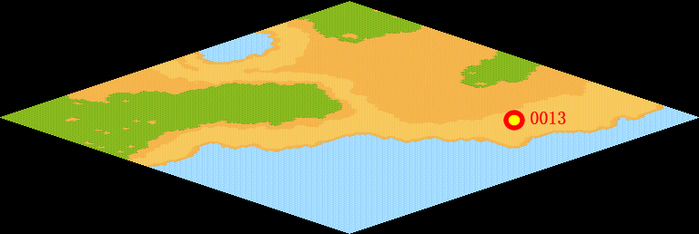
NPC No. | 13
Condition | lv>15
Dialog | 我的鱼饵快用完了，不过我已经让可爱的克莉斯帮我抓了一些蚯蚓当鱼饵了，现在我可走不开，你能帮我去取一下么？
Select | 1：接受，2：不接受
Result | 1 : Scene 0001, 2 : 关闭对话框

ScriptFile | Qlog-0033-000.scr
 | Q0013-0033-000.scr

